Sheet1
其他
图片 | 名字 | 尺寸 | 作者 | 纹理说明 | 材料
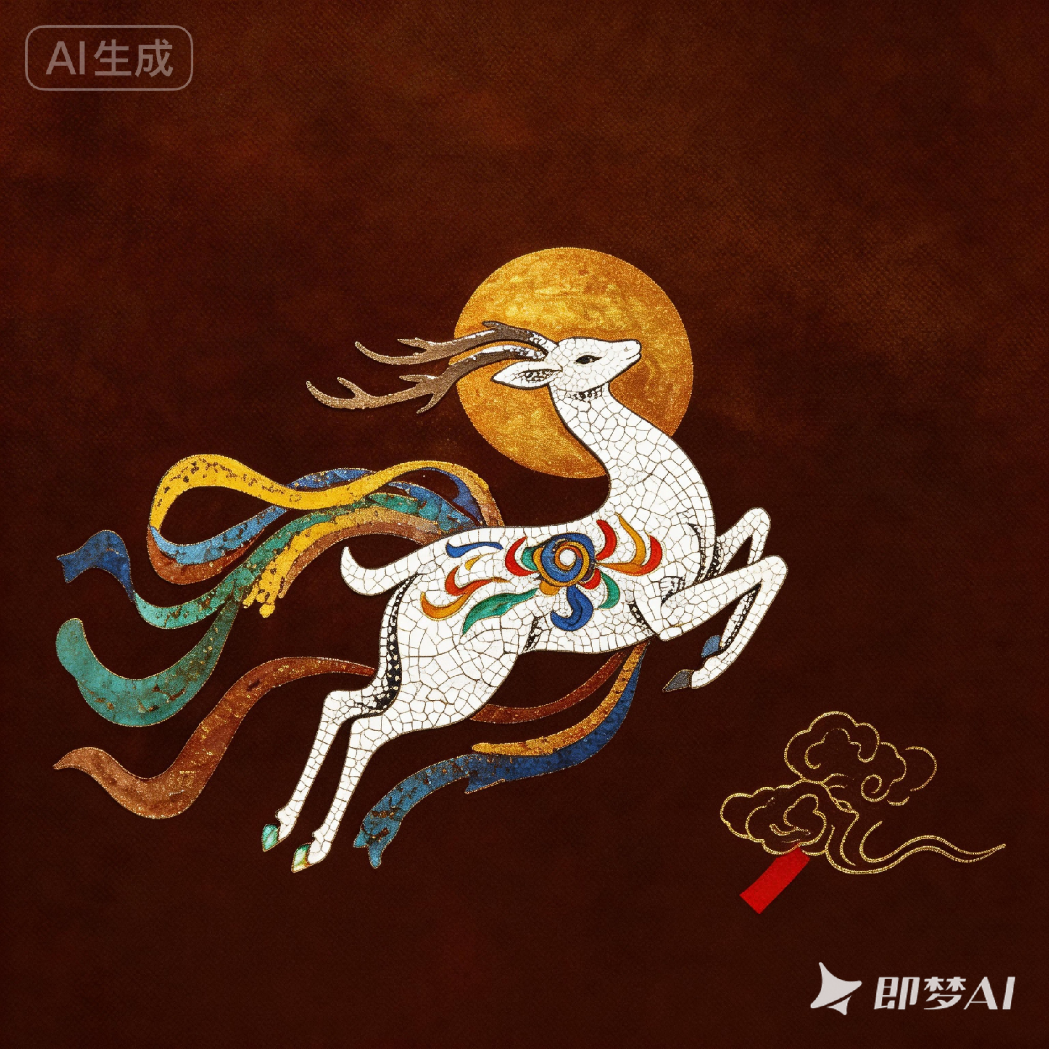 | 敦煌九色鹿 | 直径 32cm | 黄时中 | 采用鸡蛋壳镶嵌工艺，将蛋壳拼贴成鹿身形态，打磨后形成自然冰裂纹理，完美还原敦煌壁画中九色鹿的圣洁质感； 以深棕推光漆为底，模拟麻布 / 绢本肌理；太阳用金箔贴金 + 薄料晕金，祥云以描金 / 戗金技法勾勒，线条流畅，整体纹理薄透温润、无刷痕，完美还原福州脱胎「薄、透、润、雅」的核心特征。 | 福州脱胎夹纻布胎板、鸡蛋壳、金箔、瓦灰、推光漆
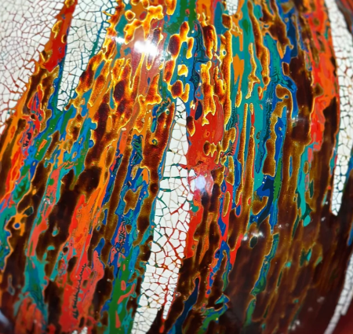 | 流彩山河 | 约 25cm | 甘而可 | 采用多层髹涂 + 打埝打磨的犀皮漆技法，以红、橙、黄、绿、蓝等多层色漆堆叠，打磨后形成自然流动的山河 / 流彩纹理，色彩层次丰富、过渡柔和，如泼墨山水般灵动，每一件纹理都独一无二； 完美融合福州脱胎变涂（犀皮漆）与蛋壳镶嵌两大核心技法，漆面经数十次推光，温润如镜，泛内敛金属柔光，符合脱胎漆「薄、透、润、雅」的核心特征。 | 夏布 + 生漆裱褙、天然大漆、银泥 / 金泥、桐油
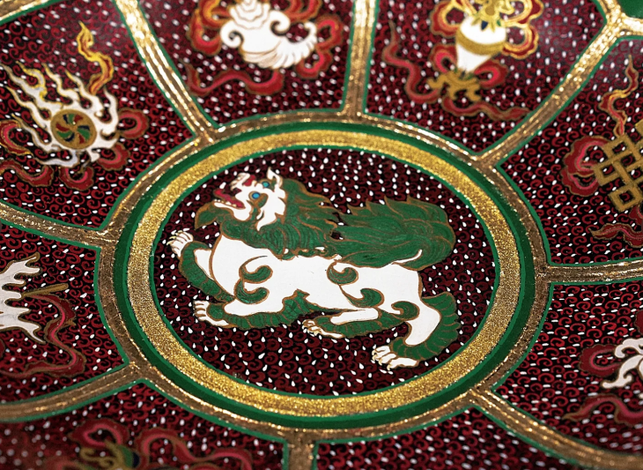 | 藏式雪狮八宝 | 约 28cm - 32cm | 福州脱胎漆器厂 | 整体为十瓣菱花 / 莲瓣形。每一扇区独立构图，边缘由金箔勾勒分区线，口沿施深绿推光漆，形成鲜明红绿对比。 背景地子采用细密点纹（也叫 “鱼子纹” 或 “雨点纹”），通常由刻漆或印锦工艺制成，底色深红，金彩点缀，极具视觉冲击力。 | 脱胎夹纻（夏布 + 生漆）
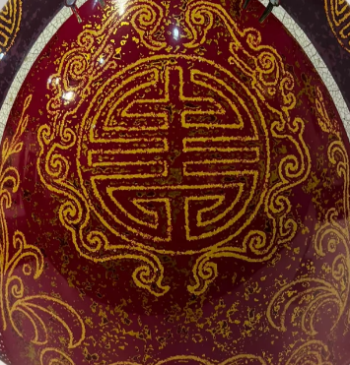 | 旗袍纹团寿 | 35cm - 45cm | 陈兴烺 | 瓶身正中刻画巨大的同心圆 “团寿” 纹（双喜变体），四周环绕缠枝卷草纹（西番莲纹）。 工艺：采用戗金 / 描金工艺，金线勾勒轮廓，内填金彩，线条刚劲有力，象征 “万寿无疆、富贵绵长” | 天然大漆：基底髹涂、纯金箔或铜金粉、鸡蛋壳
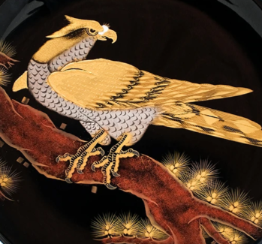 | 金羽高瞻 | 约 30cm - 35cm | 冬官 Lacquer | 鹰身：采用薄料彩绘技法，以金粉 / 金漆层层晕染羽毛，色彩通透金黄，质感厚重； 胸腹纹理：灰白色部分使用蛋壳镶嵌或薄料白漆晕染，模拟鳞片 / 羽毛的细腻质感； 利爪与轮廓：爪子、眼睛、喙部均由纯金勾勒，线条锐利精准 | 天然大漆、99 纯金箔或高级金粉、瓦灰、贝壳粉
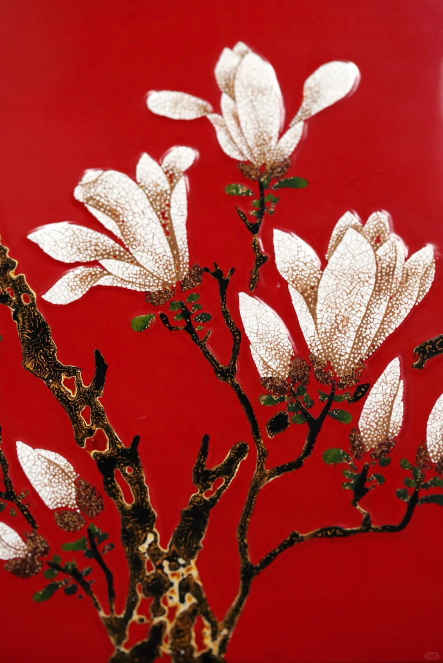 | 玉堂春 | 高 60cm × 宽 40cm | 黄时中 | 花瓣采用鸡蛋壳镶嵌工艺，将蛋壳拼贴成 玉兰花瓣形态，打磨后形成自然冰裂纹理， 白釉质感通透温润，边缘以金粉 / 薄料晕染， 泛内敛金属柔光，完美还原花瓣的洁白圣洁 | 福州脱胎夹纻布胎板、鸡蛋壳、金箔、瓦灰、推光漆

